Create a new database
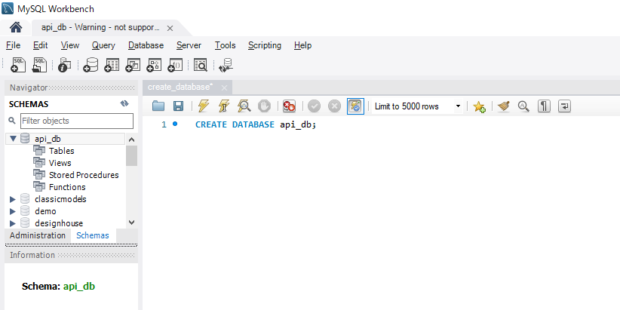
構成
 | rest-api-php
 |  | 1.api-basics
 |  | 2.http-basics
 |  | 3.rest-and-restful-apis
 |  |  | 1.access-a-restful-api
 |  |  |  | gists.php
 |  |  |  | index.php
 |  |  | 2.guzzlehttp
 |  |  | 3.use-an-sdk
 |  |  | 4.create-a-restful-api
 |  |  |  | api
 |  |  |  |  | .htaccess
 |  |  |  |  | index.php
 |  |  |  | src
 |  |  |  |  | ErrorHandler.php
 |  |  |  |  | TaskController.php
 |  |  |  | vendor
 |  |  |  | composer.json
 |  |  |  | create_database.sql

rest-api-php\4.create-a-restful-api\create_database.sql
 | CREATE DATABASE api_db;

Create a table to storeResource
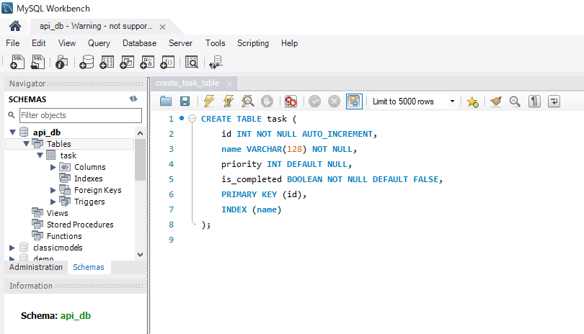
 | Create a table to store resource data

構成
 | rest-api-php
 |  | 1.api-basics
 |  | 2.http-basics
 |  | 3.rest-and-restful-apis
 |  |  | 1.access-a-restful-api
 |  |  |  | gists.php
 |  |  |  | index.php
 |  |  | 2.guzzlehttp
 |  |  | 3.use-an-sdk
 |  |  | 4.create-a-restful-api
 |  |  |  | api
 |  |  |  |  | .htaccess
 |  |  |  |  | index.php
 |  |  |  | src
 |  |  |  |  | ErrorHandler.php
 |  |  |  |  | TaskController.php
 |  |  |  | vendor
 |  |  |  | composer.json
 |  |  |  | create_database.sql
 |  |  |  | create_task_table.sql

rest-api-php\4.create-a-restful-api\create_task_table.sql
 | CREATE TABLE task (
 | id INT NOT NULL AUTO_INCREMENT,
 | name VARCHAR(128) NOT NULL,
 | priority INT DEFAULT NULL,
 | is_completed BOOLEAN NOT NULL DEFAULT FALSE,
 | PRIMARY KEY (id),
 | INDEX (name)
 | );

.env file
 | Move the database connection data to a separate .env file
 | Các thông tin liên quan đến Database thì sẽ lưu trong file .env để lưu các biến môi trường
 | Load các biến môi trường trong file .env bằng vlucas/phpdotenv

vlucas/phpdotenv
 | https://packagist.org/packages/vlucas/phpdotenv
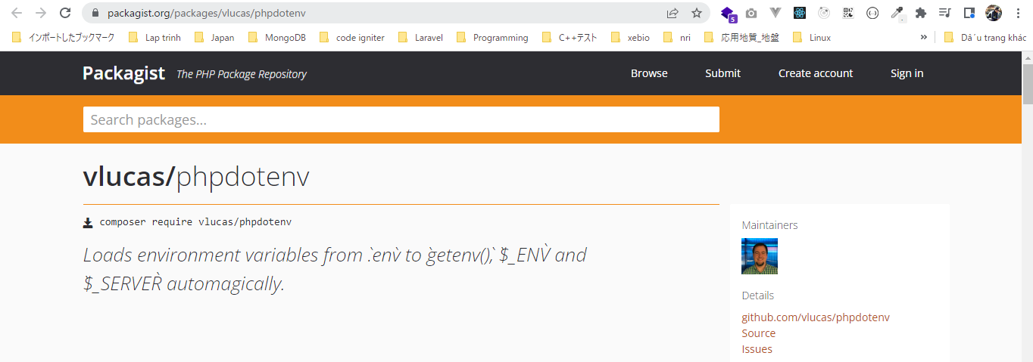

 | Installation

 | Usage
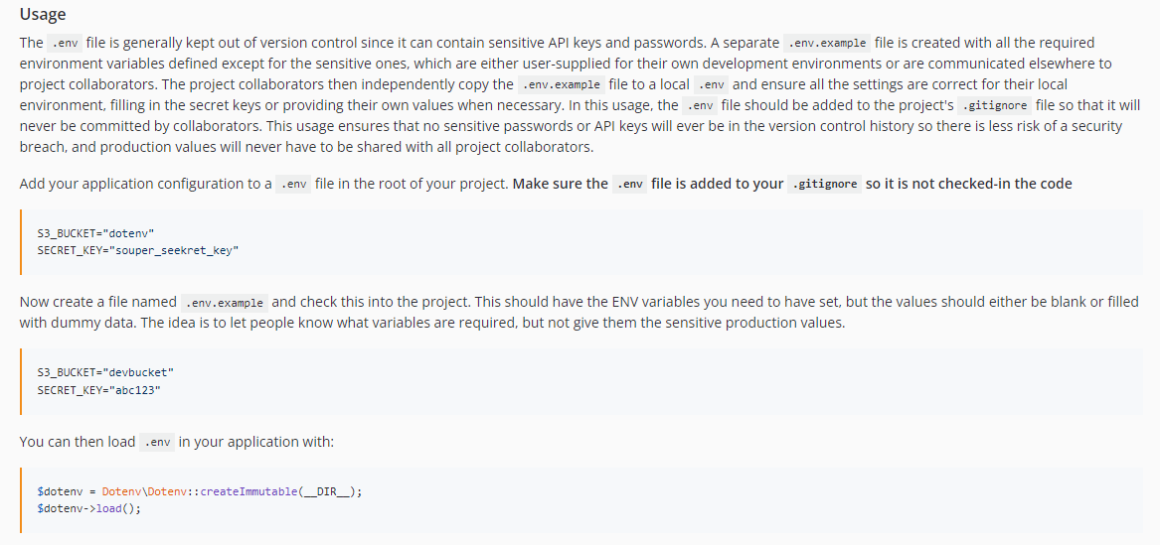

composer require vlucas/phpdotenv
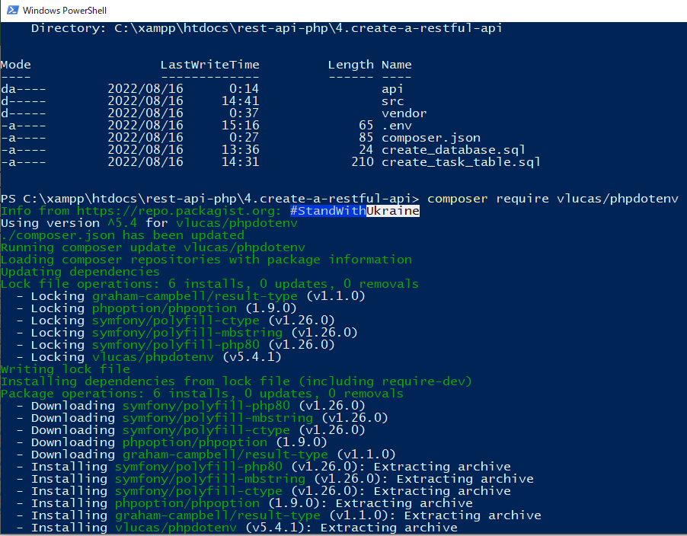

構成
 | rest-api-php
 |  | 1.api-basics
 |  | 2.http-basics
 |  | 3.rest-and-restful-apis
 |  |  | 1.access-a-restful-api
 |  |  |  | gists.php
 |  |  |  | index.php
 |  |  | 2.guzzlehttp
 |  |  | 3.use-an-sdk
 |  |  | 4.create-a-restful-api
 |  |  |  | api
 |  |  |  |  | .htaccess
 |  |  |  |  | index.php | → | code
 |  |  |  | src
 |  |  |  |  | Database.php
 |  |  |  |  | ErrorHandler.php
 |  |  |  |  | TaskController.php
 |  |  |  | vendor
 |  |  |  | .env |  | → | new
 |  |  |  | composer.json
 |  |  |  | create_database.sql
 |  |  |  | create_task_table.sql

rest-api-php\4.create-a-restful-api\.env
 | DB_HOST="localhost"
 | DB_NAME="api_db"
 | DB_USER="root"
 | DB_PASS=""

rest-api-php\4.create-a-restful-api\api\index.php
 | <?php

 | declare(strict_types=1);

 | ini_set("display_errors", "On");

 | require dirname(__DIR__) . "/vendor/autoload.php";

 | set_exception_handler("ErrorHandler::handleException");

 | $dotenv = Dotenv\Dotenv::createImmutable(dirname(__DIR__)); |  |  |  |  |  |  | → | Tham số truyền vào của phương thức createImmutable() là path của folder chứa file .env
 | $dotenv->load(); |  |  |  |  |  |  | → | Load các giá trị trong file .env vào biến môi trường của PHP $_ENV

 | $path = parse_url($_SERVER["REQUEST_URI"], PHP_URL_PATH);

 | $parts = explode("/", $path);

 | $resource = $parts[2];

 | $id = $parts[3] ?? null;

 | if ($resource != "tasks") {

 | http_response_code(404);
 | exit;
 | }

 | header("Content-type: application/json; charset=UTF-8");

 | $database = new Database($_ENV["DB_HOST"], $_ENV["DB_NAME"], $_ENV["DB_USER"], $_ENV["DB_PASS"]);

 | $database->getConnection(); |  |  |  |  |  |  | → | Sau khi check kết nối DB thành công bằng cách gọi api thì có thể bỏ dòng này

 | $controller = new TaskController;

 | $controller->processRequest($_SERVER['REQUEST_METHOD'], $id);

Check call api
 | api vẫn gọi được bình thường và ko có thông báo lỗi có nghĩa là việc kết nối với DB ko có vấn đề gì
 | http://localhost/api/tasks

 | Trường hợp ko kết nối được DB thì sẽ có thông báo lỗi trả về, ở đây mình check trường hợp nhập pwd trong .env sai thì sẽ ko kết nối được DB

 | Đến đây thì việc kiểm tra kết nối DB đã hoàn tất

Show a list of all records
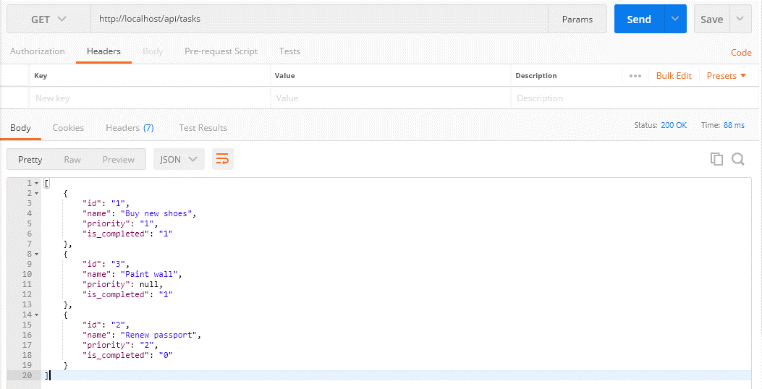
構成
 | rest-api-php
 |  | 1.api-basics
 |  | 2.http-basics
 |  | 3.rest-and-restful-apis
 |  |  | 1.access-a-restful-api
 |  |  |  | gists.php
 |  |  |  | index.php
 |  |  | 2.guzzlehttp
 |  |  | 3.use-an-sdk
 |  |  | 4.create-a-restful-api
 |  |  |  | api
 |  |  |  |  | .htaccess
 |  |  |  |  | index.php
 |  |  |  | src
 |  |  |  |  | Database.php
 |  |  |  |  | ErrorHandler.php
 |  |  |  |  | TaskController.php |  |  | → | code
 |  |  |  |  | TaskGateway.php |  |  | → | code
 |  |  |  | vendor
 |  |  |  | .env
 |  |  |  | composer.json
 |  |  |  | create_database.sql
 |  |  |  | create_task_table.sql
 |  |  |  | insert_task_table.sql |  |  |  | → | new
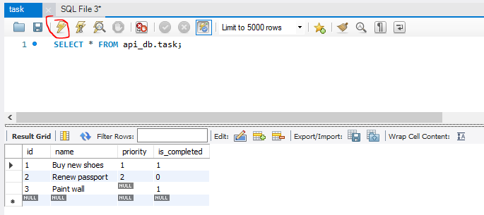

rest-api-php\4.create-a-restful-api\insert_task_table.sql
 | INSERT INTO task (name, priority, is_completed) VALUES
 | ('Buy new shoes', 1, true),
 | ('Renew passport', 2, false),
 | ('Paint wall', NULL, true);

rest-api-php\4.create-a-restful-api\src\TaskGateway.php
 | <?php

 | class TaskGateway
 | {
 | private $conn;

 | public function __construct(Database $database)
 | {
 | $this->conn = $database->getConnection();
 | }

 | public function getAll(): array
 | {
 | $sql = "SELECT *
 | FROM task
 | ORDER BY name";

 | $stmt = $this->conn->query($sql);

 | return $stmt->fetchAll(PDO::FETCH_ASSOC); |  |  |  |  | → | Kết quả trả về dạng mảng
 | }
 | }

rest-api-php\4.create-a-restful-api\src\TaskController.php
 | <?php

 | class TaskController
 | {
 | private $gateway;

 | public function __construct(TaskGateway $gateway)
 | {
 | $this->gateway = $gateway;
 | }

 | public function processRequest(string $method, ?string $id): void
 | {
 | if ($id === null) {

 | if ($method == "GET") {

 | echo json_encode($this->gateway->getAll());
 | } elseif ($method == "POST") {

 | echo json_encode("create");
 | } else {

 | $this->respondMethodNotAllowed("GET, POST");
 | }
 | } else {

 | switch ($method) {

 | case "GET":
 | echo json_encode("show $id");
 | break;

 | case "PATCH":
 | echo json_encode("update $id");
 | break;

 | case "DELETE":
 | echo json_encode("delete $id");
 | break;

 | default:
 | $this->respondMethodNotAllowed("GET, PATCH, DELETE");
 | }
 | }
 | }

 | private function respondMethodNotAllowed(string $allowed_methods): void
 | {
 | http_response_code(405);
 | header("Allow: $allowed_methods");
 | }
 | }

Check by call api
 | http://localhost/api/tasks

prevent numeric converted toStr
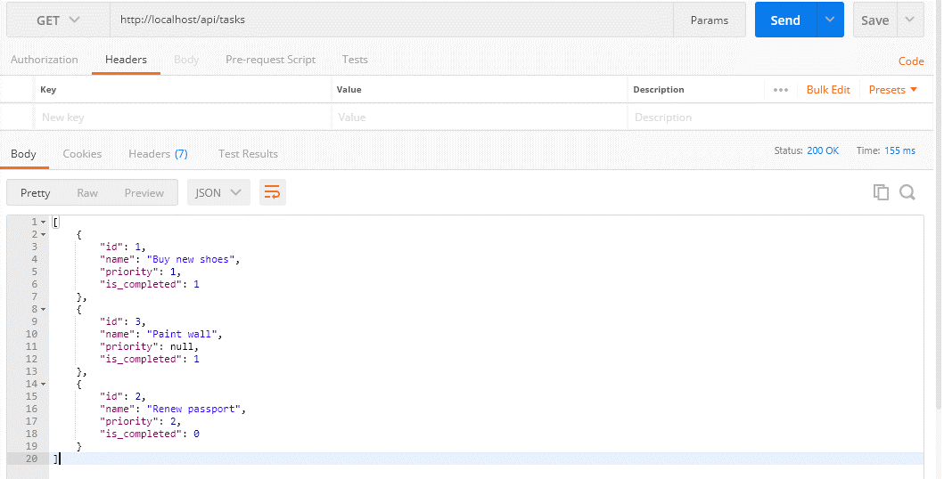
 | Configure PDO to prevent numeric values from being converted to strings
 | Hiện tại các giá trị api trả về đang có dạng string bất kể kiểu dữ liệu trong Database là kiểu số hoặc boolean

 |  | [
 |  | {
 |  | "id": "1",
 |  | "name": "Buy new shoes",
 |  | "priority": "1",
 |  | "is_completed": "1"
 |  | },
 |  | {
 |  | "id": "3",
 |  | "name": "Paint wall",
 |  | "priority": null,
 |  | "is_completed": "1"
 |  | },
 |  | {
 |  | "id": "2",
 |  | "name": "Renew passport",
 |  | "priority": "2",
 |  | "is_completed": "0"
 |  | }
 |  | ]

 | Tuy nhiên thì các giá trị json thì có thể là string, number, boolean, object, array hoặc null
 | https://www.json.org/json-en.html
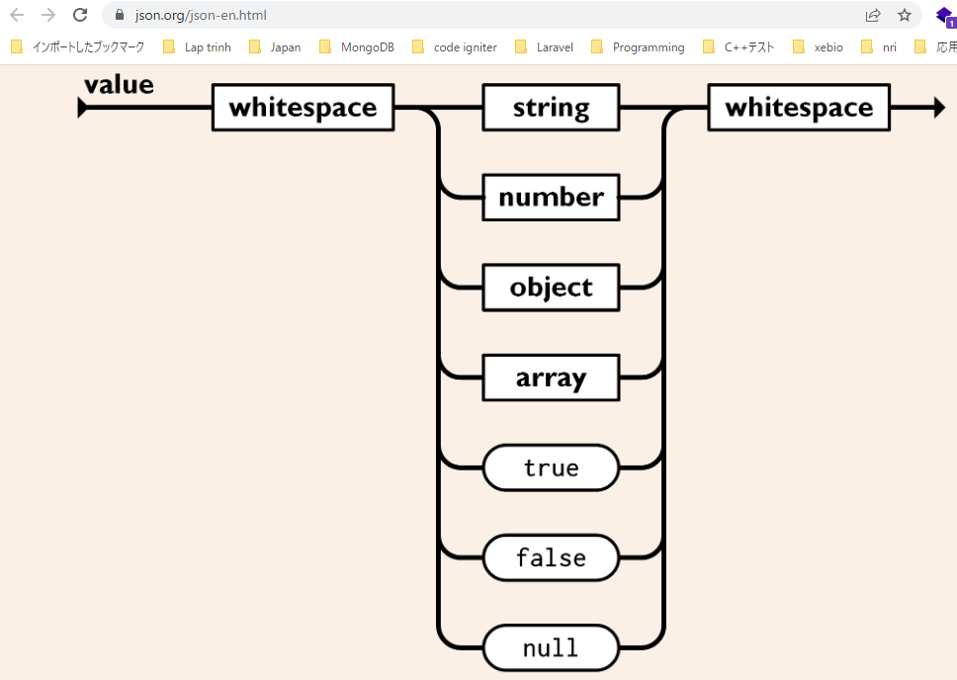

 | setattribute
 | https://www.php.net/manual/en/pdo.setattribute.php
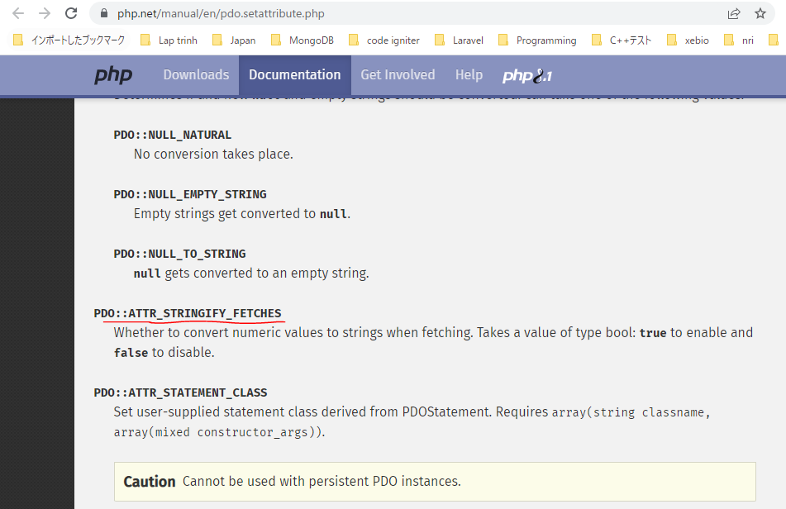

構成
 | rest-api-php
 |  | 1.api-basics
 |  | 2.http-basics
 |  | 3.rest-and-restful-apis
 |  |  | 1.access-a-restful-api
 |  |  |  | gists.php
 |  |  |  | index.php
 |  |  | 2.guzzlehttp
 |  |  | 3.use-an-sdk
 |  |  | 4.create-a-restful-api
 |  |  |  | api
 |  |  |  |  | .htaccess
 |  |  |  |  | index.php
 |  |  |  | src
 |  |  |  |  | Database.php |  | → | code
 |  |  |  |  | ErrorHandler.php
 |  |  |  |  | TaskController.php
 |  |  |  |  | TaskGateway.php
 |  |  |  | vendor
 |  |  |  | .env
 |  |  |  | composer.json
 |  |  |  | create_database.sql
 |  |  |  | create_task_table.sql
 |  |  |  | insert_task_table.sql

rest-api-php\4.create-a-restful-api\src\Database.php
 | <?php

 | class Database
 | {
 | private $host;
 | private $name;
 | private $user;
 | private $password;

 | public function __construct(
 | string $host,
 | string $name,
 | string $user,
 | string $password
 | ) {
 | $this->host = $host;
 | $this->name = $name;
 | $this->user = $user;
 | $this->password = $password;
 | }

 | public function getConnection(): PDO
 | {
 | $dsn = "mysql:host={$this->host};dbname={$this->name};charset=utf8";

 | return new PDO($dsn, $this->user, $this->password, [
 | PDO::ATTR_ERRMODE => PDO::ERRMODE_EXCEPTION,
 | PDO::ATTR_EMULATE_PREPARES => false, |  |  |  |  | → | Nếu ATTR_EMULATE_PREPARES được set true thì có thể ảnh hưởng đến kiểu dữ liệu trả về sau khi query data từ DB ra
 | PDO::ATTR_STRINGIFY_FETCHES => false |  |  |  |  | → | Nếu ATTR_STRINGIFY_FETCHES được set true thì sẽ thực hiện convert tất cả các giá trị về kiểu string
 | ]);
 | }
 | }

Check by call api
 | http://localhost/api/tasks

boolean literals in the JSON
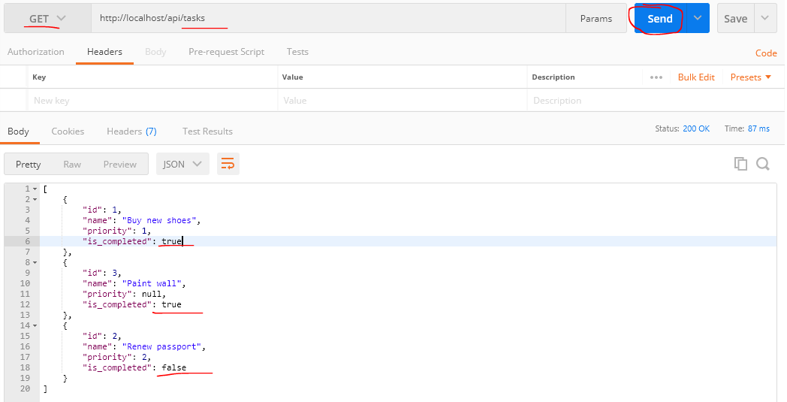
 | Convert database booleans to boolean literals in the JSON
 | api hiện tại tra về giá trị của is_completed là 1 hoặc 0 mặc dù trong DB trường này định được định nghĩa là boolean
 |  | CREATE TABLE task (
 |  | id INT NOT NULL AUTO_INCREMENT,
 |  | name VARCHAR(128) NOT NULL,
 |  | priority INT DEFAULT NULL,
 |  | is_completed BOOLEAN NOT NULL DEFAULT FALSE,
 |  | PRIMARY KEY (id),
 |  | INDEX (name)
 |  | );

 | Thực thế thì đối với mysql boolean được quy về kiểu tinyint(1) với 0 tương ứng với false và 1 tương ứng với true
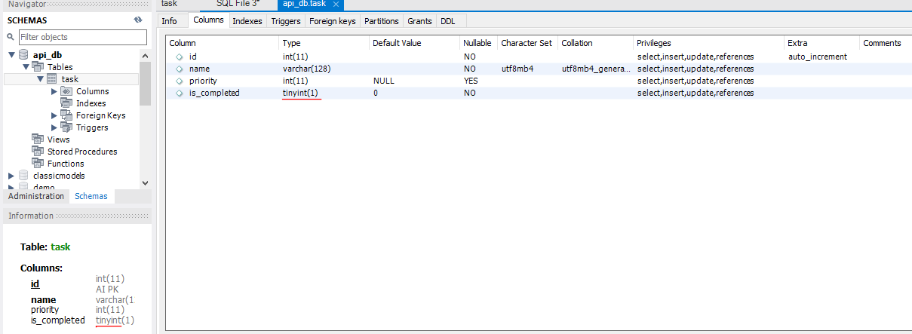

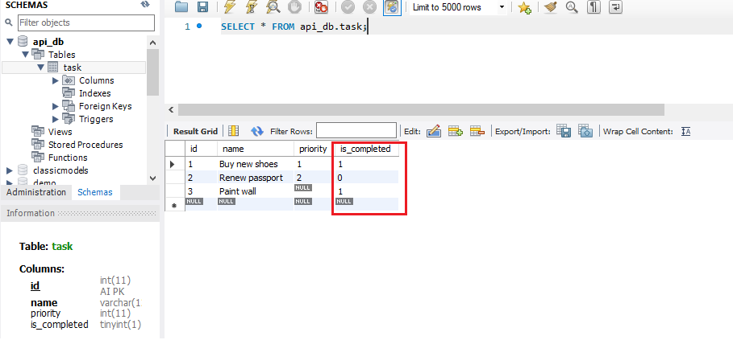

 | Tuy nhiên thì các giá trị boolean thì trong json có thể lưu ở dạng (true/false) nên sau khi query từ DB ra thì mình có thể encode các giá trị is_completed sang boolean(true/false)
 | https://www.json.org/json-en.html
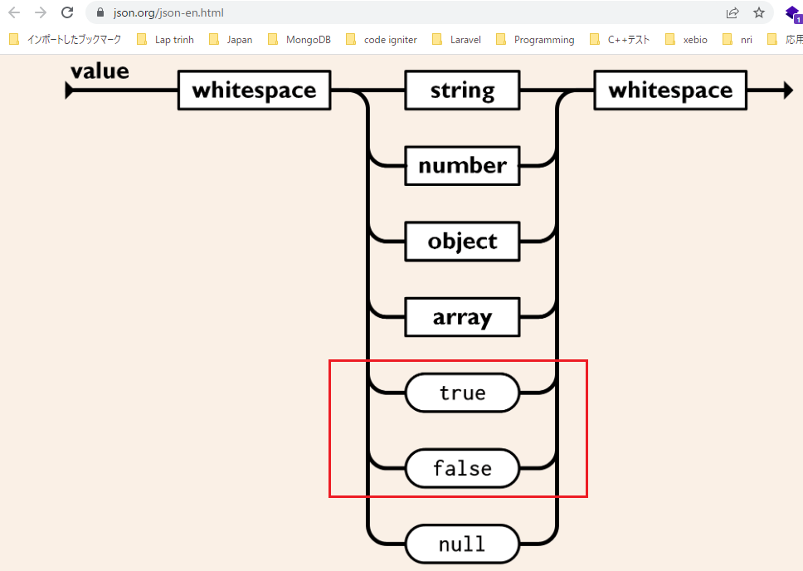

構成
 | rest-api-php
 |  | 1.api-basics
 |  | 2.http-basics
 |  | 3.rest-and-restful-apis
 |  |  | 1.access-a-restful-api
 |  |  |  | gists.php
 |  |  |  | index.php
 |  |  | 2.guzzlehttp
 |  |  | 3.use-an-sdk
 |  |  | 4.create-a-restful-api
 |  |  |  | api
 |  |  |  |  | .htaccess
 |  |  |  |  | index.php
 |  |  |  | src
 |  |  |  |  | Database.php
 |  |  |  |  | ErrorHandler.php
 |  |  |  |  | TaskController.php
 |  |  |  |  | TaskGateway.php |  |  | → | code
 |  |  |  | vendor
 |  |  |  | .env
 |  |  |  | composer.json
 |  |  |  | create_database.sql
 |  |  |  | create_task_table.sql
 |  |  |  | insert_task_table.sql

rest-api-php\4.create-a-restful-api\src\TaskGateway.php
 | <?php

 | class TaskGateway
 | {
 | private $conn;

 | public function __construct(Database $database)
 | {
 | $this->conn = $database->getConnection();
 | }

 | public function getAll(): array
 | {
 | $sql = "SELECT *
 | FROM task
 | ORDER BY name";

 | $stmt = $this->conn->query($sql);

 | $data = [];

 | while ($row = $stmt->fetch(PDO::FETCH_ASSOC)) {

 | $row['is_completed'] = (bool) $row['is_completed']; |  |  |  |  | → | encode các giá trị is_completed sang boolean(true/false)

 | $data[] = $row;
 | }

 | return $data;
 | }
 | }

Check by call api
 | http://localhost/api/tasks

